Sheet1
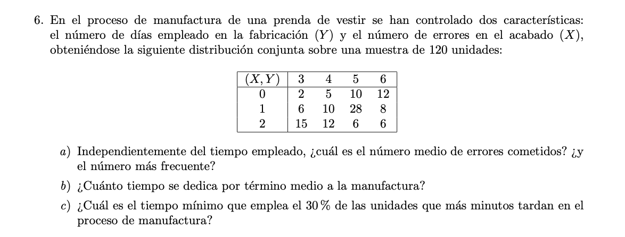

X/Y | 3 | 4 | 5 | 6 | f.margin de x | x*frec
0 | 2 | 5 | 10 | 12 | 29 | 0
1 | 6 | 10 | 28 | 8 | 52 | 52
2 | 15 | 12 | 6 | 6 | 39 | 78
frec marg y | 23 | 27 | 44 | 26 | 120 | 130
y*frec | 69 | 108 | 220 | 156 | 553
Frec acum | 23 | 50 | 94 | 120
Frec Rel acum | 0.19 | 0.42 | 0.78 | 1

a) media de x | 1.0833333333 |  | Moda x =1
b) media de y | 4.6083333333
c) Percentil 70 | 5

